Servicios educativos
Plan Anual de Adquisiciones
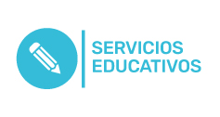

Objeto | valor | código | mes de compra
Realizar espacio formativo en relación con la felicidad, relacionado con la academia, la docencia y la formación integral. | $ 100,000,000 | 86101705 | Marzo
Actividad lúdico pedagógica día de la felicidad | $ 25,000,000 | 86101705 | Marzo
Servicios para la realización de auditoria interna bajo la norma NTC ISO 9001:2015 | $ 10,115,000 | 84111603 | Enero
Inspeccion de seguridad Humana | $ 6,247,500 | 84111603 | abril
Pólizas estudiantes educación continua | $ 6,800,000 | 84131603;84131600 | Enero
Ejecución del Plan Institucional de Capacitación para la Vigencia 2022 | $ 10,000,000 | 86101705 | junio

